項目定義シート（学生登録画面）
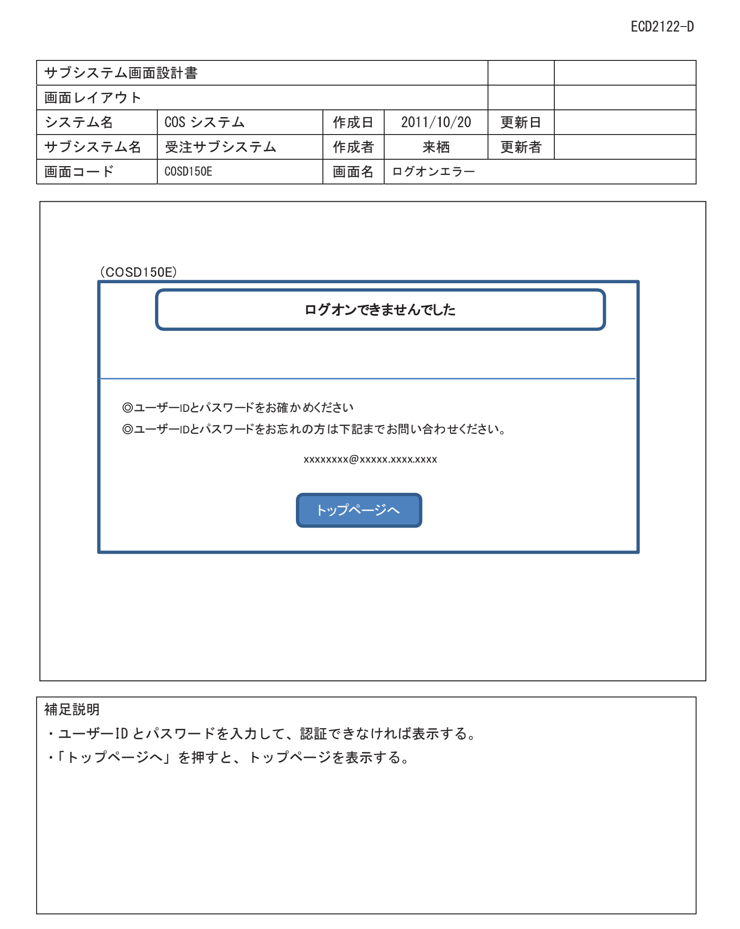

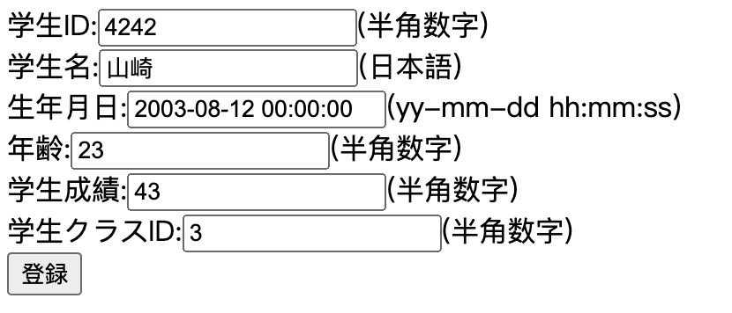
学生登録画面
項番 | 項目名 | 部品 | 入力チェック | 備考
1 | 学生id | label | ー | ：付き
2 | 入力欄 | textbox | 数字のみ
3 | 学生名前: | label | ー
4 | 入力欄 | textbox | 日本語のみ、桁数５まで
5 | 生年月日: | label | ー
6 | 入力欄 | textbox | フォーマット：yyyy-mm-dd hh:mm:ss
7 | 年齢: | label | ー
8 | 入力欄 | textbox | 数字のみ、０＜年齢
9 | 得点: | label | ー
10 | 入力欄 | textbox | 数字のみ、０＜得点
11 | クラスid: | label | ー
12 | 入力欄 | textbox | 数字のみ
13 | 登録 | submit

学生登録＿レイアウト
学生id:
学生名:
生年月日:
年齢:
学生成績:
学生クラスID:

登録

